BALANCE GENERAL
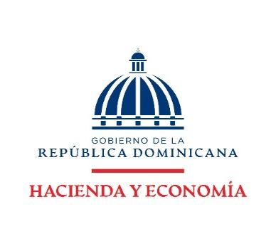

DIRECCION FINANCIERA
BALANCE GENERAL
AL 31 MARZO 2026
(VALORES EN RD$)

ACTIVOS

ACTIVOS CORRIENTES
Disponibilidades | 136,564,259.93
Cuentas y documentos por cobrar | -
Inventarios | 28,550,303.76
TOTAL ACTIVOS CORRIENTES | 165,114,563.69

ACTIVOS NO CORRIENTES
Bienes en uso neto | 497,423,877.31
Bienes Intangibles | 12,257,806.20
TOTAL ACTIVOS NO CORRIENTES | 509,681,683.51

TOTAL ACTIVOS | 674,796,247.20

PASIVOS

PASIVOS CORRIENTES:
Cuentas por pagar | 2,503,819.13
TOTAL PASIVO CORRIENTES | 2,503,819.13

PASIVOS NO CORRIENTES:
Pasivos no corrientes | -
TOTAL PASIVO NO CORRIENTES | -

TOTAL PASIVOS | 2,503,819.13

PATRIMONIO
Patrimonio Institucional | 672,292,428.07

TOTAL PASIVOS Y PATRIMONIO | 674,796,247.20

Nota: El Ministerio de Hacienda como ente contable del Gobierno Central no realiza/ejecuta Pasivo no corrientes dado que las normativas actuales no lo contemplan para este tipo de institución.
El Balance General está preparado con la ejecución presupuestaria.

